Es1
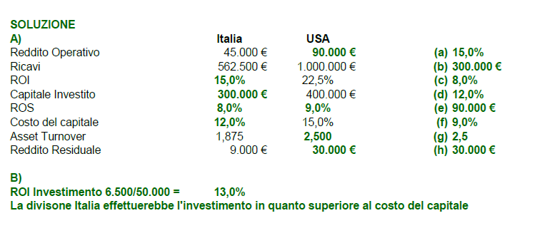
ESERCIZIO 1 (punti 6)

A) Con riferimento alla tabella di seguito riportata si completino le informazioni mancanti per ciascuna delle due divisioni. Per il calcolo del Reddito Residuale si utilizzino i Redditi Operativi forniti in tabella senza considerare eventuali imposte

 | Divisione ITALIA | Divisione USA
Reddito Operativo | 45,000 € | 90,000 €
Ricavi | 562,500 € | 1,000,000 €
ROI | 15% | 22.5%
Capitale Investito | 300,000 € | 400,000 €
ROS | 8% | 9%
Costo del capitale | (d) | 15.0%
Asset Turnover | 1.875 | 2.5
Reddito Residuale | 9,000 € | (h)

B) Se le performance dei manager di divisione fossero valutate in base al Reddito Residuale, sulla base dei calcoli fatti per la precedente domanda si indichi quale delle due divisioni sarebbe incentivata a effettuare un investimento addizionale di 50.000€ per ottenere un reddito operativo atteso dall'investimento di 6.500€

Es2
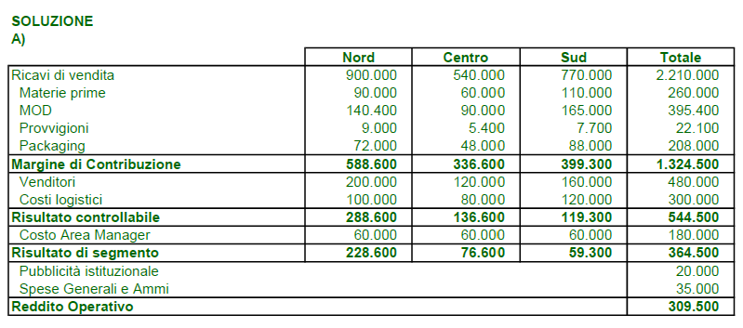
ESERCIZIO 2 (punti 10)

La PaneSpeed produce e vende pane confezionato a supermercati e negozi alimentari in tutto il paese. Le attività di logistica e vendita sono gestite da tre Area Manager responsabili di altrettante aree geografiche: Nord, Centro e Sud. Il budget 2022 prevede i seguenti dati:

Dati di budget anno 2022 | Nord | Centro | Sud
Volumi di vendita in chilogrammi di pane (Kg.) | 180,000 | 120,000 | 220,000
Prezzo di vendita per chilogrammo di pane | 5.0 € | 4.5 € | 3.5 €
Costi standard:
Costo Materie prime per Kg. di pane (€ per Kg.) | 0.5 € | 0.5 € | 0.5 €
Ore MOD per Kg. di pane (ore per Kg.) | 0.03 | 0.03 | 0.03
Costo orario della MOD (€ per ora) | 26 € | 25 € | 25 €

• il costo annuo di ciascun Area manager è di 60.000 €; • la forza vendita è composta da 12 venditori (5 per l'area Nord, 3 per il Centro e 4 per il Sud). Il costo fisso annuo di ogni singolo venditore è di € 40.000. Oltre allo stipendio fisso i venditori percepiscono una provvigione pari all'1% dei ricavi; • i costi logistici previsti sono 100.000 € per il Nord, 80.000 € per il Centro e 120.000 € per il Sud; • il pane viene confezionato e venduto in sacchetti contenenti 0,5 kg. di pane. Il costo standard di ogni sacchetto (costo del solo packaging) è pari a 0,2 €; • la pubblicità istituzionale gestita a livello nazionale è prevista pari a 20.000 €; • le spese generali e amministrative per l'intera azienda sono di 35.000 €.

A) Utilizzando i dati forniti si predisponga il Conto Economico per Area di Risultato a budget evidenziando tutti i livelli di risultato possibili; B) Utilizzando il grado di Leva Operativa si determini il nuovo risultato di segmento dell'Area Nord (inclusi tutti i costi controllabili e non controllabili da parte dell'Area Manager) derivante da un incremento dei volumi del 10% rispetto ai dati di budget; C) Sapendo che a consuntivo per il 2022, per produrre e vendere 180.000KG di pane nell'Area Nord sono state effettivamente impiegate 5.600 ore MOD al costo di 140.000€, si effettui l'analisi degli scostamenti sul costo MOD per l'Area Nord.

Es3
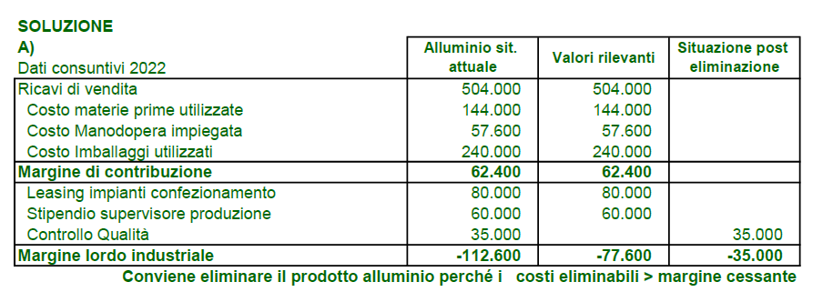
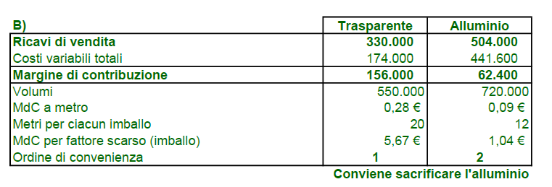
ESERCIZIO 3 (punti 9)

La Protecta è un'azienda specializzata nella produzione di pellicola trasparente e alluminio per alimenti. Le due principali linee di prodotto per il 2022 hanno evidenziato i seguenti risultati:

Dati consuntivi annui 2022 | Pellicola | Alluminio
Metri di prodotto venduti | 550,000 | 720,000
Metri di prodotto per singolo imballo (confezione di prodotto) | 20 | 12

Ricavi di vendita | 330,000 € | 504,000 €
Costo materie prime utilizzate | 44,000 € | 144,000 €
Costo Manodopera impiegata | 20,000 € | 57,600 €
Costo Imballi utilizzati (confezioni) | 110,000 € | 240,000 €
Leasing impianti confezionamento | 50,000 € | 80,000 €
Stipendio supervisore produzione | 40,000 € | 60,000 €
Controllo Qualità | 25,000 € | 35,000 €
Margine lordo industriale | 41,000 € | -112,600 €

Sulla base dei dati consuntivi annui per il 2022 si risponda alle seguenti domande: A) Si determini se sarebbe stato conveniente chiudere la linea Alluminio sapendo che il contratto di leasing per l'impianto dedicato sarebbe stato rescisso e che il supervisore sarebbe stato impiegato in un nuovo reparto di prossima apertura; B) Per il 2023 si prevede una carenza confezioni da imballo, ipotizzando di ridurre la produzione e la vendita di uno dei due prodotti per scasità di imballi, quale prodotto converrebbe privilegiare e quale sacrificare? C) Avendo capacità in eccesso, e nel caso di un ordine speciale di pellicola trasparente non imballata (senza confezione), quale sarebbe il prezzo minimo accettabile al metro per non vendere in perdita l'ordine speciale?

Do3
DOMANDA 3 (punti 2)

Si elenchino i vantaggi del sistema di budget

Risposta
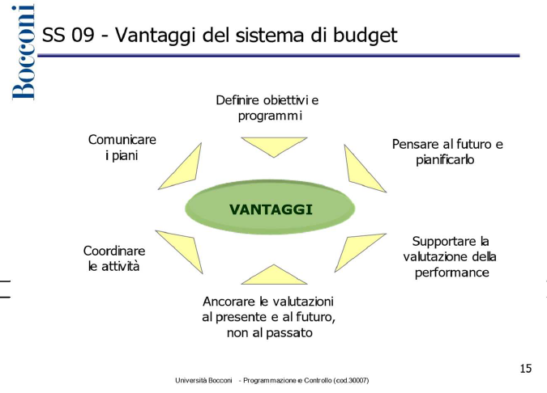 I principali vantaggi che scaturiscono dall'adozione del sistema di budget consistono nella chiara definizione di obiettivi e programmi e di un generale orientamento al futuro del pensiero strategico, nel supporto alla valutazione delle performance. Permette inoltre di coordinare e integrare le attività, e comunicare i propri piani e di ancorare le proprie valutazioni al presente e al futuro tramite l'analisi degli scostamenti.

